利益等排除計算書（100％）
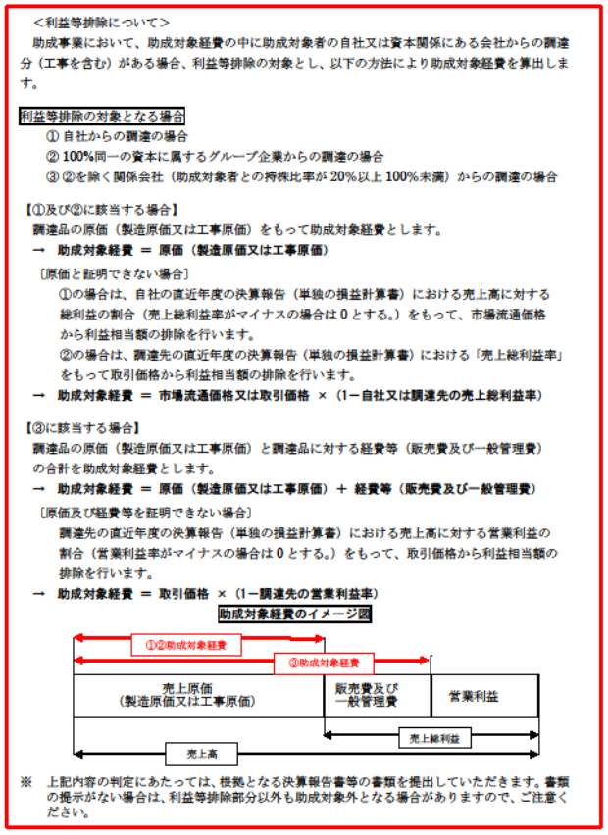
 |  |  |  |  |  |  |  | 令和 |  | 年 |  | 月 | 日 | 部分を入力してください。
公益財団法人 東京都環境公社
理事長 殿
 |  |  |  |  | (交付申請者)
 |  |  |  |  | 住 所
 |  |  |  |  | 名 称
 |  |  |  |  | 代表者の 職・氏名

利益等排除計算書（出資比率100％）

交付要綱第５条第二項について、助成対象経費の中に助成対象者の自社製品の調達分又は助成対象者の関連会社等からの調達分があるため、利益等排除を行った経費を下記のとおり提出します。

記

経費区分 | 支出番号 | 調達先 | 出資比率 | 売上高 |  | 売上純利益 | 売上総利益率 |  | 取引価格 |  | 助成対象経費
選択してください | 1 | 〇〇株式会社 | 100% | 739,461,637円 |  | 110,798,998円 | 14.983738% |  | 10,000,000円 |  | 8,501,626円
選択してください
選択してください
選択してください
選択してください
選択してください
選択してください
選択してください
選択してください
選択してください
※上記内容の判定にあたっては、根拠となる決算報告書等の書類を提出していただきます。書類の提示がない場合は、利益等排除部分以外も助成対象外となる場合がありますので、ご注意ください。

